Fron-Contr-Plantilla.Controlado
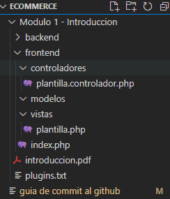

<?php
//Se crea la clase se que controlara todo lo que este dentro de la carpeta FrotEnd/vistas/plantillas.php
class ControladorPlantilla{

public function plantilla(){

include "vistas/plantilla.php";

}

}

BackEnd-Contr-Vistas
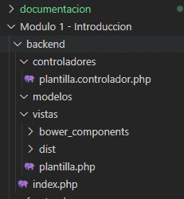

La lógica es la misma que se utilizo para modelo MVC del FrontEnd.

Se crea tambien el archivo backend/Controladores/plantilla.controlador.php
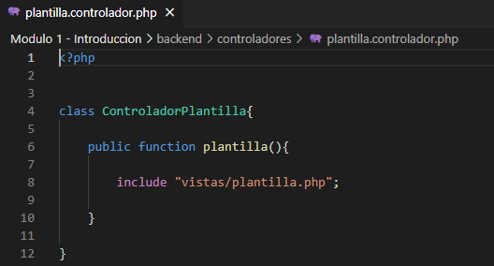

Se crea tambien el archivo backend/Vistas/plantilla.php
NOTA: | se descarga la plantilla ADMINLTE, para luego depurar lo que viene dentro y llevarlo al archivo BackEnd/Vistas/plantilla.php
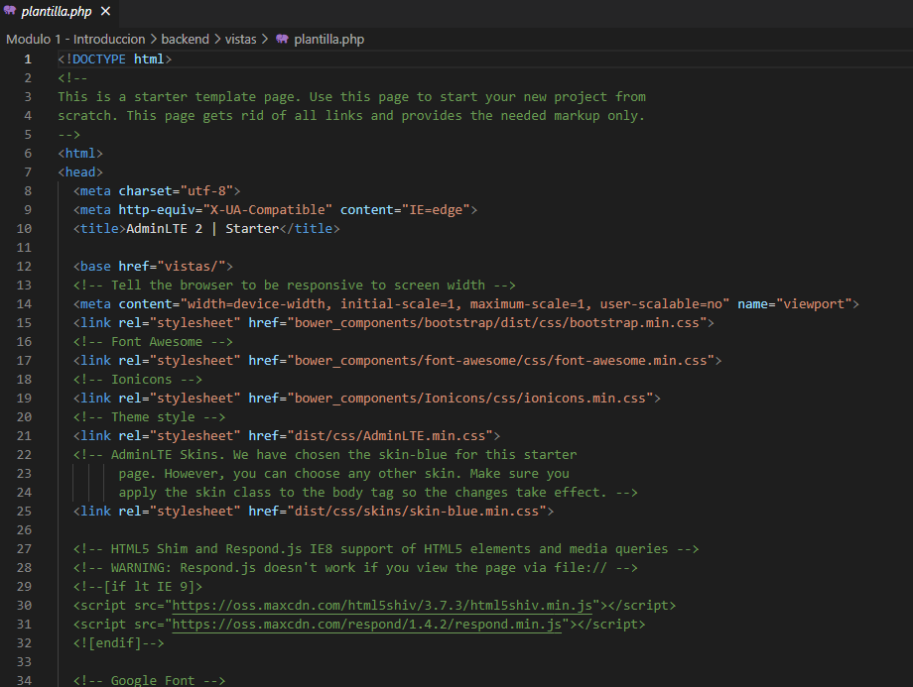

 |  | Con la etiqueta <base href="vistas/"> conecta los vinculos que estan en el documento

